Титул
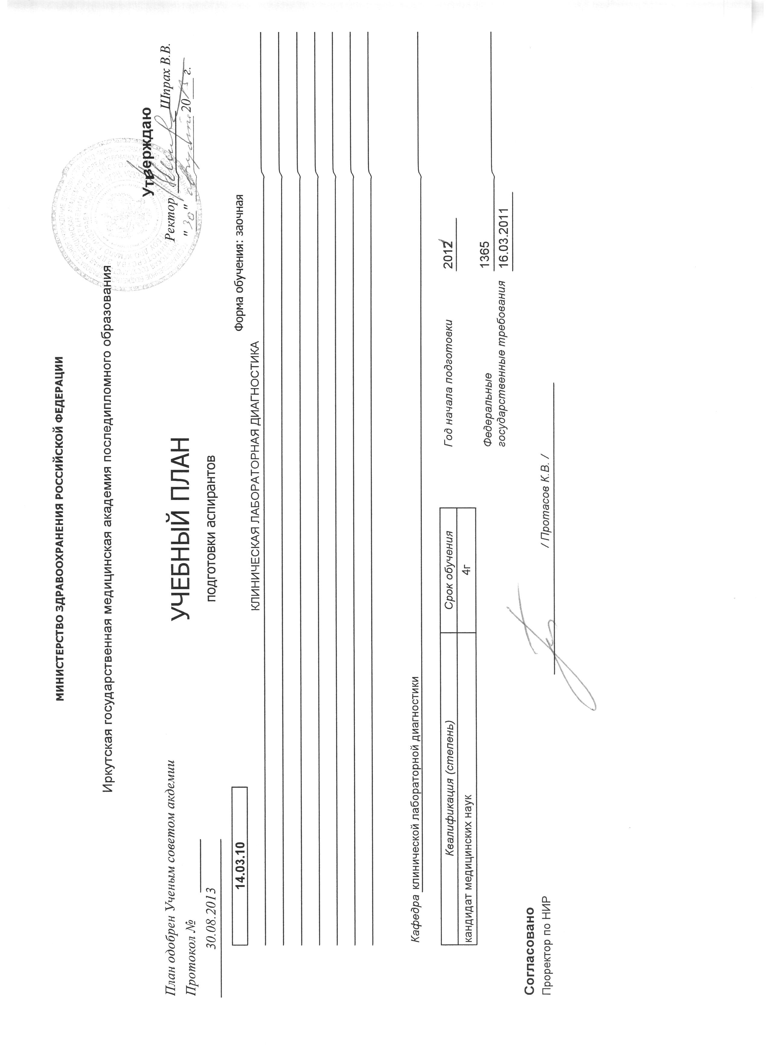
 |  | МИНИСТЕРСТВО ЗДРАВООХРАНЕНИЯ РОССИЙСКОЙ ФЕДЕРАЦИИ

 |  | Иркутская государственная медицинская академия последипломного образования
 |  |  |  |  |  |  |  | Утверждаю
План одобрен Ученым советом академии |  |  | УЧЕБНЫЙ ПЛАН |  |  |  |  | Ректор
Протокол № |  |  |  |  |  |  |  | Шпрах В.В.
2013-08-30 |  |  | подготовки аспирантов |  |  |  |  | "___"____________ 2013 г.

 | 14.03.10 |  |  |  |  |  | Форма обучения: заочная
 | КЛИНИЧЕСКАЯ ЛАБОРАТОРНАЯ ДИАГНОСТИКА

 | Квалификация (степень) |  |  | Срок обучения |  | Год начала подготовки |  | 2011
 | кандидат медицинских наук |  |  | 4г
 |  |  |  |  |  | Федеральные государственные трeбования |  | 1365
 |  |  |  |  |  |  |  | 16.03.2011

Согласовано
Проректор по НИР |  |  |  |  | / Протасов К.В. /

